DETALHE_CUSTO
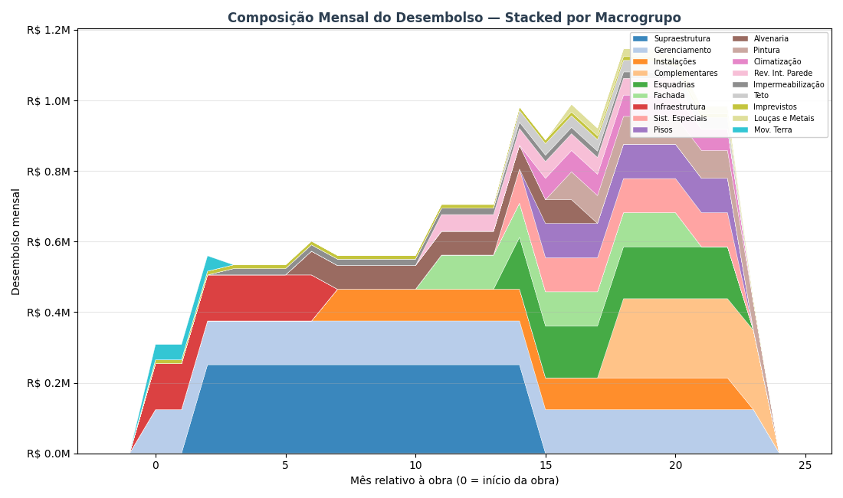
DETALHAMENTO DO CUSTO DE OBRA — POR MACROGRUPO
Como os R$ 17.35 milhões (R$ 4,255/m² AC) se distribuem entre os 18 macrogrupos ao longo dos 24 meses de obra

DE ONDE VEM ESSE CUSTO — METODOLOGIA PARAMÉTRICA V2 HÍBRIDO
O custo de obra de R$ 17.35 milhões foi calculado pelo paramétrico V2 Híbrido da Cartesian — metodologia que combina três fontes de dados: 1) QUANTITATIVOS — extraídos do modelo BIM (IFC) do Armínio Tavares: volumes de concreto, área de fôrma, m² de alvenaria, m² de revestimento, kg de aço, unidades de esquadrias, etc. Para o Armínio Tavares: 4,077 m² AC, 8.653,8 m³ de concreto (0,694 m³/m²), ~122 mil m² de área de parede, 24 pavimentos. 2) PUs CALIBRADOS — Preços Unitários (R$/unidade) calibrados contra uma base histórica de 126 projetos Cartesian já executados no litoral SC. A base tem 4.210 PUs cross-projeto e permite ajustar o preço por tipologia, padrão de acabamento e região. 3) ÍNDICES DERIVADOS — 29 índices que ajustam o custo final conforme o briefing do Armínio Tavares: fundação em hélice contínua, laje convencional, padrão médio-alto, fachada cerâmica, 1 subsolo, gerador, piscina aquecida, 2 elevadores. O resultado é agrupado nos 18 MACROGRUPOS abaixo — estrutura padrão Cartesian para orçamentos paramétricos. Cada macrogrupo representa uma disciplina coerente da obra (ex: 'Supraestrutura' = todo o sistema estrutural em concreto armado; 'Instalações' = hidráulica + elétrica + gás + telecom). Benchmark do segmento Médio (8-15k m² AC): mediana R$ 3.337/m², faixa P25-P75 R$ 2.974-3.710. Armínio Tavares em R$ 4,255/m² — levemente acima da mediana, coerente com padrão Médio-Alto.

TABELA INTERATIVA — EDITE OS MESES E A CURVA REDISTRIBUI AUTOMATICAMENTE
▸ As colunas LARANJAS são editáveis: altere o R$ Total, Mês início ou Mês fim de qualquer macrogrupo e a distribuição mensal (colunas M1 a M24) recalcula automaticamente via fórmulas. ▸ As células AZUIS na grade mostram visualmente a JANELA ATIVA de cada macrogrupo (efeito Gantt) — quanto mais forte a cor, maior o desembolso daquele macrogrupo naquele mês. ▸ A última linha 'Acumulado %' mostra a CURVA S ao vivo via data bars azuis — dá pra ver quando o projeto atinge 25%, 50%, 75% e 100% do desembolso. ▸ IMPORTANTE: esta tabela é ferramenta de EXPLORAÇÃO visual. Os valores de VPL/TIR/Monte Carlo nas outras abas NÃO são recalculados automaticamente — para propagar mudanças ao modelo financeiro, edite premissas-viabilidade.json e rode o script novamente.

Macrogrupo | R$ Total | Mês ini | Mês fim | Dur. | R$/mês | 1 | 2 | 3 | 4 | 5 | 6 | 7 | 8 | 9 | 10 | 11 | 12 | 13 | 14 | 15 | 16 | 17 | 18 | 19 | 20 | 21 | 22 | 23 | 24
Gerenciamento | R$ 2,972,792 | 1 | 24
Infraestrutura | R$ 913,398 | 1 | 7
Imprevistos | R$ 256,360 | 1 | 24
Mov. Terra | R$ 130,473 | 1 | 3
Supraestrutura | R$ 3,265,237 | 3 | 15
Impermeabilização | R$ 304,277 | 4 | 20
Alvenaria | R$ 740,306 | 7 | 17
Instalações | R$ 1,439,528 | 8 | 23
Fachada | R$ 966,960 | 12 | 21
Rev. Int. Parede | R$ 475,937 | 12 | 21
Esquadrias | R$ 1,325,119 | 15 | 23
Sist. Especiais | R$ 868,450 | 15 | 23
Teto | R$ 296,073 | 15 | 23
Pisos | R$ 778,301 | 16 | 23
Climatização | R$ 483,273 | 16 | 23
Pintura | R$ 630,527 | 17 | 24
Louças e Metais | R$ 154,000 | 17 | 23
Complementares | R$ 1,346,012 | 19 | 24
TOTAL
% do total / mês
Acumulado R$
Acumulado % (curva S)

COMO A JANELA TEMPORAL DE CADA MACROGRUPO FOI DEFINIDA
Cada macrogrupo tem uma JANELA DE EXECUÇÃO — os meses da obra em que aquele serviço está ativo no canteiro. Dentro da janela, o custo total do macrogrupo é distribuído UNIFORMEMENTE (R$/mês médio = custo ÷ duração). Isso simplifica o cálculo e é suficiente para uma análise de viabilidade — um BIM 4D com cronograma Primavera daria mais precisão, mas o ganho em termos de VPL/TIR é marginal (<3%). As janelas foram definidas com base no sequenciamento típico de obras verticais de padrão médio-alto, referência: histórico Cartesian de projetos similares no litoral SC. A lógica construtiva segue três fases: ▸ FASE 1 — meses 1 a 8 (Estrutural): Mobilização, movimentação de terra, fundações (hélice contínua) e início da supraestrutura. Serviços 'que não podem esperar' — concreto, armação, fôrma. Cerca de 15-20% do custo total concentrado aqui. ▸ FASE 2 — meses 8 a 22 (Intensiva): Subida da supraestrutura + alvenaria + instalações embutidas + revestimentos internos + fachada. É a fase MAIS INTENSA em desembolso — concreto, aço, tijolo, eletrodutos, tubulações, reboco. Concentra 50-60% do custo total. Pico do fluxo de caixa negativo. ▸ FASE 3 — meses 18 a 30 (Acabamento): Pisos, pintura, teto, esquadrias, louças, metais, fachada externa, sistemas especiais, elevadores, complementares. Fluxo 'longo e diluído': muitos fornecedores diferentes, entregas escalonadas, dependências entre serviços. ~25-30% do custo. DOIS MACROGRUPOS SÃO LINEARES NA JANELA INTEIRA (1-30): 'Gerenciamento' (equipe indireta de obra, canteiro, ART) e 'Imprevistos' (reserva de contingência) — custos que acompanham a obra do início ao fim, sem concentração.

LIMITAÇÕES DO MODELO TEMPORAL — O QUE O MODELO NÃO CAPTURA
Para ser transparente: a distribuição temporal por macrogrupo é uma APROXIMAÇÃO. O que o modelo NÃO captura e que pode mudar na execução real: • Distribuição uniforme dentro da janela é irreal em alguns serviços. Por exemplo, 'Supraestrutura' na prática tem curva S própria (mais concreto no meio dos 24 pavimentos, menos no início e no topo). O modelo assume linear — erro de ±8% no R$/mês pontual, mas a SOMA total está correta. • Curva de pagamento ao fornecedor ≠ curva física de execução. Concreto é pago 30 dias após a entrega; aço é pago antecipado à compra. O modelo usa a curva física (ignora os prazos de 30-60 dias de pagamento). Em análise de fluxo de caixa real, adicionar 30 dias de prazo médio suavizaria o pico negativo em ~R$ 1-2M. • Chuvas, atrasos e replanejamento não estão modelados. A premissa é que o prazo de 30 meses é cumprido. Se houver atraso de 3 meses, o fluxo estica e o VPL piora ~R$ 0,8M (TMA × 3 meses × exposição). • O valor por macrogrupo vem do PARAMÉTRICO (±10-15% de incerteza) — não de um orçamento executivo item-a-item. Para cotações reais em RFP, considerar que cada macrogrupo pode variar dentro dessa faixa. Para decisão de viabilidade (ir / não ir), o modelo atual é adequado. Para construtabilidade, cronograma Primavera e SFH bancário, seria necessário um BIM 4D + orçamento executivo.

VISUALIZAÇÕES

▸ Gráfico 1 — Gantt: janela temporal de cada macrogrupo (cor = magnitude do custo)
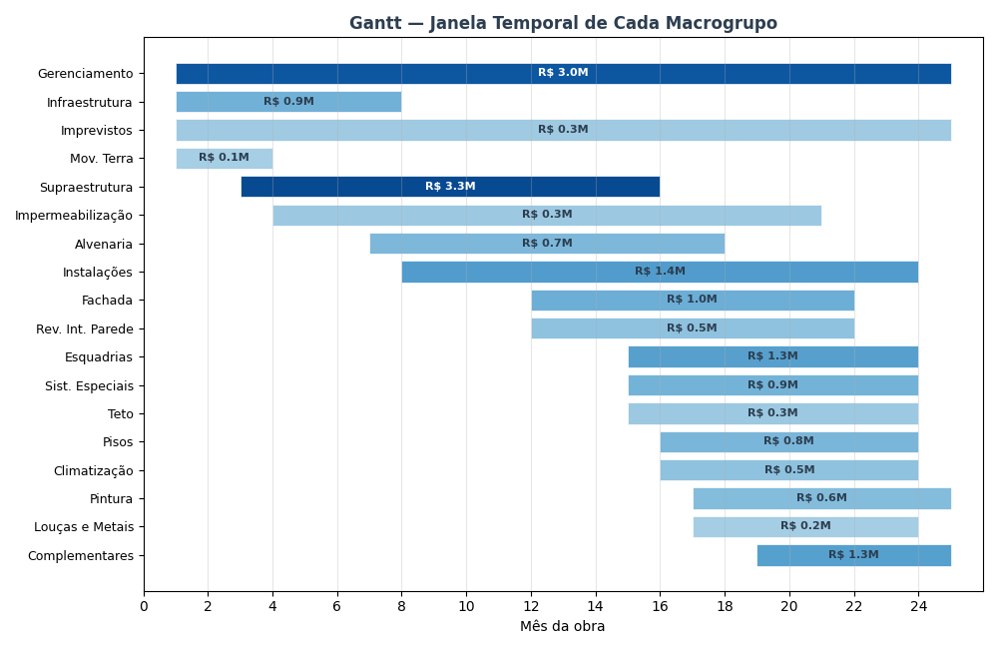

▸ Gráfico 2 — Curva S: desembolso acumulado da obra (% do custo total por mês)
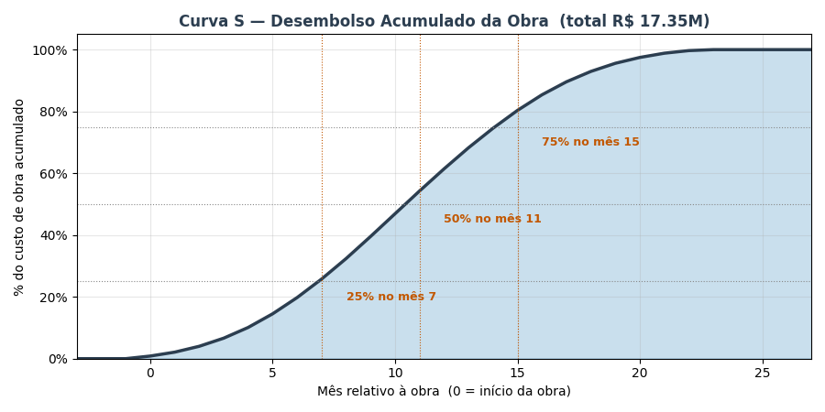

▸ Gráfico 3 — Composição mensal: quanto cada macrogrupo contribui em cada mês

FLUXO_CAIXA
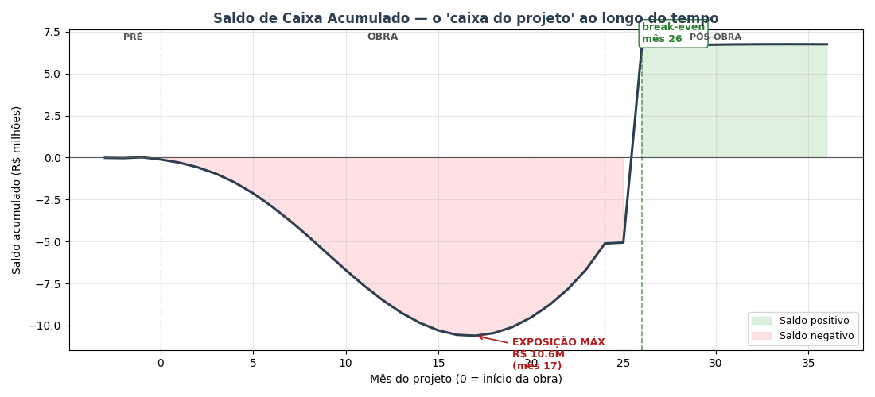
FLUXO DE CAIXA MENSAL — 40 meses (3 pré-lançamento + 24 obra + 12 pós-obra)
COMO LER: cada coluna é 1 mês do projeto. Colunas B–E são subtotais por fase (TOTAL / PRÉ-LANÇ / OBRA / PÓS-OBRA). Os blocos VERDE = ENTRADAS de caixa (vendas). VERMELHO = SAÍDAS (custos). CINZA = RESULTADO (entradas − saídas). O 'Saldo mensal' fica verde quando positivo, vermelho quando negativo. O 'Saldo acumulado' é o 'caixa do projeto' ao longo do tempo — o ponto mais negativo dele é a EXPOSIÇÃO MÁXIMA (capital que a incorporadora precisa ter disponível). O mês em que o acumulado volta a zero é o BREAK-EVEN de caixa.

Linha / Mês do projeto → | TOTAL | PRÉ-LANÇ | OBRA | PÓS-OBRA | -3 | -2 | -1 | 0 | 1 | 2 | 3 | 4 | 5 | 6 | 7 | 8 | 9 | 10 | 11 | 12 | 13 | 14 | 15 | 16 | 17 | 18 | 19 | 20 | 21 | 22 | 23 | 24 | 25 | 26 | 27 | 28 | 29 | 30 | 31 | 32 | 33 | 34 | 35 | 36
Fase do projeto |  |  |  |  | Pré 1 | Pré 2 | Pré 3 | Obra 1 | Obra 2 | Obra 3 | Obra 4 | Obra 5 | Obra 6 | Obra 7 | Obra 8 | Obra 9 | Obra 10 | Obra 11 | Obra 12 | Obra 13 | Obra 14 | Obra 15 | Obra 16 | Obra 17 | Obra 18 | Obra 19 | Obra 20 | Obra 21 | Obra 22 | Obra 23 | Obra 24 | Entrega | Pós 1 | Pós 2 | Pós 3 | Pós 4 | Pós 5 | Pós 6 | Pós 7 | Pós 8 | Pós 9 | Pós 10 | Pós 11 | Pós 12
▲ ENTRADAS DE CAIXA (recebimentos das vendas)
% do VGV vendido (acumulado) | 2331.1% | 1.5% | 1166.0% | 1163.7% | 0.0% | 0.0% | 1.5% | 3.2% | 5.1% | 7.4% | 9.9% | 12.8% | 16.1% | 19.6% | 23.5% | 27.7% | 32.2% | 36.9% | 41.7% | 46.6% | 51.6% | 56.4% | 61.1% | 65.6% | 69.8% | 73.7% | 77.2% | 80.4% | 83.3% | 85.9% | 88.1% | 90.1% | 91.8% | 93.3% | 94.5% | 95.6% | 96.5% | 97.3% | 98.0% | 98.5% | 99.0% | 99.4% | 99.7% | 100.0%
VGV contratado no mês | R$ 31,258,544 | R$ 458,938 | R$ 27,706,830 | R$ 3,092,776 | R$ 0 | R$ 0 | R$ 458,938 | R$ 532,273 | R$ 613,874 | R$ 703,423 | R$ 800,088 | R$ 902,410 | R$ 1,008,205 | R$ 1,114,532 | R$ 1,217,734 | R$ 1,313,592 | R$ 1,397,600 | R$ 1,465,344 | R$ 1,512,950 | R$ 1,537,526 | R$ 1,537,526 | R$ 1,512,950 | R$ 1,465,344 | R$ 1,397,600 | R$ 1,313,592 | R$ 1,217,734 | R$ 1,114,532 | R$ 1,008,205 | R$ 902,410 | R$ 800,088 | R$ 703,423 | R$ 613,874 | R$ 532,273 | R$ 458,938 | R$ 393,798 | R$ 336,504 | R$ 286,527 | R$ 243,236 | R$ 205,956 | R$ 174,012 | R$ 146,752 | R$ 123,571 | R$ 103,916 | R$ 87,292
Entrada (20% no ato) | R$ 6,251,709 | R$ 91,788 | R$ 5,541,366 | R$ 618,555 | R$ 0 | R$ 0 | R$ 91,788 | R$ 106,455 | R$ 122,775 | R$ 140,685 | R$ 160,018 | R$ 180,482 | R$ 201,641 | R$ 222,906 | R$ 243,547 | R$ 262,718 | R$ 279,520 | R$ 293,069 | R$ 302,590 | R$ 307,505 | R$ 307,505 | R$ 302,590 | R$ 293,069 | R$ 279,520 | R$ 262,718 | R$ 243,547 | R$ 222,906 | R$ 201,641 | R$ 180,482 | R$ 160,018 | R$ 140,685 | R$ 122,775 | R$ 106,455 | R$ 91,788 | R$ 78,760 | R$ 67,301 | R$ 57,305 | R$ 48,647 | R$ 41,191 | R$ 34,802 | R$ 29,350 | R$ 24,714 | R$ 20,783 | R$ 17,458
Parcelas obra (40% corrigido CUB) | R$ 11,443,939 | R$ 0 | R$ 11,443,939 | R$ 0 | R$ 0 | R$ 0 | R$ 0 | R$ 7,385 | R$ 16,348 | R$ 27,177 | R$ 40,192 | R$ 55,745 | R$ 74,211 | R$ 95,976 | R$ 121,426 | R$ 150,927 | R$ 184,806 | R$ 223,331 | R$ 266,697 | R$ 315,021 | R$ 368,342 | R$ 426,651 | R$ 489,924 | R$ 558,188 | R$ 631,620 | R$ 710,678 | R$ 796,337 | R$ 890,507 | R$ 996,932 | R$ 1,123,571 | R$ 1,290,846 | R$ 1,581,105 | R$ 0 | R$ 0 | R$ 0 | R$ 0 | R$ 0 | R$ 0 | R$ 0 | R$ 0 | R$ 0 | R$ 0 | R$ 0 | R$ 0
Repasse/chave (40% entrega+2) | R$ 12,503,418 | R$ 0 | R$ 0 | R$ 12,503,418 | R$ 0 | R$ 0 | R$ 0 | R$ 0 | R$ 0 | R$ 0 | R$ 0 | R$ 0 | R$ 0 | R$ 0 | R$ 0 | R$ 0 | R$ 0 | R$ 0 | R$ 0 | R$ 0 | R$ 0 | R$ 0 | R$ 0 | R$ 0 | R$ 0 | R$ 0 | R$ 0 | R$ 0 | R$ 0 | R$ 0 | R$ 0 | R$ 0 | R$ 0 | R$ 12,503,418 | R$ 0 | R$ 0 | R$ 0 | R$ 0 | R$ 0 | R$ 0 | R$ 0 | R$ 0 | R$ 0 | R$ 0
(−) Inadimplência (3%) | -R$ 905,972 | -R$ 2,754 | -R$ 509,559 | -R$ 393,659 | R$ 0 | R$ 0 | -R$ 2,754 | -R$ 3,415 | -R$ 4,174 | -R$ 5,036 | -R$ 6,006 | -R$ 7,087 | -R$ 8,276 | -R$ 9,566 | -R$ 10,949 | -R$ 12,409 | -R$ 13,930 | -R$ 15,492 | -R$ 17,079 | -R$ 18,676 | -R$ 20,275 | -R$ 21,877 | -R$ 23,490 | -R$ 25,131 | -R$ 26,830 | -R$ 28,627 | -R$ 30,577 | -R$ 32,764 | -R$ 35,322 | -R$ 38,508 | -R$ 42,946 | -R$ 51,116 | -R$ 3,194 | -R$ 377,856 | -R$ 2,363 | -R$ 2,019 | -R$ 1,719 | -R$ 1,459 | -R$ 1,236 | -R$ 1,044 | -R$ 881 | -R$ 741 | -R$ 623 | -R$ 524
ENTRADA LÍQUIDA MÊS | R$ 29,293,093 | R$ 89,034 | R$ 16,475,746 | R$ 12,728,313 | R$ 0 | R$ 0 | R$ 89,034 | R$ 110,424 | R$ 134,949 | R$ 162,825 | R$ 194,203 | R$ 229,140 | R$ 267,576 | R$ 309,316 | R$ 354,023 | R$ 401,236 | R$ 450,396 | R$ 500,908 | R$ 552,208 | R$ 603,850 | R$ 655,572 | R$ 707,364 | R$ 759,503 | R$ 812,577 | R$ 867,508 | R$ 925,598 | R$ 988,666 | R$ 1,059,383 | R$ 1,142,092 | R$ 1,245,081 | R$ 1,388,585 | R$ 1,652,763 | R$ 103,261 | R$ 12,217,349 | R$ 76,397 | R$ 65,282 | R$ 55,586 | R$ 47,188 | R$ 39,955 | R$ 33,758 | R$ 28,470 | R$ 23,973 | R$ 20,160 | R$ 16,935

▼ SAÍDAS DE CAIXA (custos da obra + comercial + impostos + admin)
Custo da obra (paramétrico) | R$ 17,347,024 | R$ 0 | R$ 17,347,024 | R$ 0 | R$ 0 | R$ 0 | R$ 0 | R$ 145,927 | R$ 218,890 | R$ 328,335 | R$ 456,021 | R$ 601,947 | R$ 766,115 | R$ 912,041 | R$ 1,039,727 | R$ 1,149,172 | R$ 1,240,376 | R$ 1,276,858 | R$ 1,276,858 | R$ 1,240,376 | R$ 1,185,654 | R$ 1,094,449 | R$ 1,003,245 | R$ 875,560 | R$ 729,633 | R$ 583,706 | R$ 456,021 | R$ 328,335 | R$ 237,131 | R$ 145,927 | R$ 54,722 | R$ 0 | R$ 0 | R$ 0 | R$ 0 | R$ 0 | R$ 0 | R$ 0 | R$ 0 | R$ 0 | R$ 0 | R$ 0 | R$ 0 | R$ 0
Contingência (5% do custo obra) | R$ 867,351 | R$ 0 | R$ 867,351 | R$ 0 | R$ 0 | R$ 0 | R$ 0 | R$ 7,296 | R$ 10,944 | R$ 16,417 | R$ 22,801 | R$ 30,097 | R$ 38,306 | R$ 45,602 | R$ 51,986 | R$ 57,459 | R$ 62,019 | R$ 63,843 | R$ 63,843 | R$ 62,019 | R$ 59,283 | R$ 54,722 | R$ 50,162 | R$ 43,778 | R$ 36,482 | R$ 29,185 | R$ 22,801 | R$ 16,417 | R$ 11,857 | R$ 7,296 | R$ 2,736 | R$ 0 | R$ 0 | R$ 0 | R$ 0 | R$ 0 | R$ 0 | R$ 0 | R$ 0 | R$ 0 | R$ 0 | R$ 0 | R$ 0 | R$ 0
Corretagem (5% VGV — no mês da venda) | R$ 1,562,927 | R$ 22,947 | R$ 1,385,341 | R$ 154,639 | R$ 0 | R$ 0 | R$ 22,947 | R$ 26,614 | R$ 30,694 | R$ 35,171 | R$ 40,004 | R$ 45,121 | R$ 50,410 | R$ 55,727 | R$ 60,887 | R$ 65,680 | R$ 69,880 | R$ 73,267 | R$ 75,647 | R$ 76,876 | R$ 76,876 | R$ 75,647 | R$ 73,267 | R$ 69,880 | R$ 65,680 | R$ 60,887 | R$ 55,727 | R$ 50,410 | R$ 45,121 | R$ 40,004 | R$ 35,171 | R$ 30,694 | R$ 26,614 | R$ 22,947 | R$ 19,690 | R$ 16,825 | R$ 14,326 | R$ 12,162 | R$ 10,298 | R$ 8,701 | R$ 7,338 | R$ 6,179 | R$ 5,196 | R$ 4,365
Marketing (3% VGV — linear na obra) | R$ 937,756 | R$ 0 | R$ 937,756 | R$ 0 | R$ 0 | R$ 0 | R$ 0 | R$ 39,073 | R$ 39,073 | R$ 39,073 | R$ 39,073 | R$ 39,073 | R$ 39,073 | R$ 39,073 | R$ 39,073 | R$ 39,073 | R$ 39,073 | R$ 39,073 | R$ 39,073 | R$ 39,073 | R$ 39,073 | R$ 39,073 | R$ 39,073 | R$ 39,073 | R$ 39,073 | R$ 39,073 | R$ 39,073 | R$ 39,073 | R$ 39,073 | R$ 39,073 | R$ 39,073 | R$ 0 | R$ 0 | R$ 0 | R$ 0 | R$ 0 | R$ 0 | R$ 0 | R$ 0 | R$ 0 | R$ 0 | R$ 0 | R$ 0 | R$ 0
RET 4% (Patrimônio de Afetação) | R$ 1,207,963 | R$ 3,672 | R$ 679,412 | R$ 524,879 | R$ 0 | R$ 0 | R$ 3,672 | R$ 4,554 | R$ 5,565 | R$ 6,714 | R$ 8,008 | R$ 9,449 | R$ 11,034 | R$ 12,755 | R$ 14,599 | R$ 16,546 | R$ 18,573 | R$ 20,656 | R$ 22,771 | R$ 24,901 | R$ 27,034 | R$ 29,170 | R$ 31,320 | R$ 33,508 | R$ 35,774 | R$ 38,169 | R$ 40,770 | R$ 43,686 | R$ 47,097 | R$ 51,344 | R$ 57,261 | R$ 68,155 | R$ 4,258 | R$ 503,808 | R$ 3,150 | R$ 2,692 | R$ 2,292 | R$ 1,946 | R$ 1,648 | R$ 1,392 | R$ 1,174 | R$ 989 | R$ 831 | R$ 698
Admin incorporadora (2% VGV — linear) | R$ 625,171 | R$ 46,888 | R$ 390,732 | R$ 187,551 | R$ 15,629 | R$ 15,629 | R$ 15,629 | R$ 15,629 | R$ 15,629 | R$ 15,629 | R$ 15,629 | R$ 15,629 | R$ 15,629 | R$ 15,629 | R$ 15,629 | R$ 15,629 | R$ 15,629 | R$ 15,629 | R$ 15,629 | R$ 15,629 | R$ 15,629 | R$ 15,629 | R$ 15,629 | R$ 15,629 | R$ 15,629 | R$ 15,629 | R$ 15,629 | R$ 15,629 | R$ 15,629 | R$ 15,629 | R$ 15,629 | R$ 15,629 | R$ 15,629 | R$ 15,629 | R$ 15,629 | R$ 15,629 | R$ 15,629 | R$ 15,629 | R$ 15,629 | R$ 15,629 | R$ 15,629 | R$ 15,629 | R$ 15,629 | R$ 15,629
SAÍDA TOTAL MÊS | R$ 22,548,192 | R$ 73,506 | R$ 21,607,617 | R$ 867,069 | R$ 15,629 | R$ 15,629 | R$ 42,248 | R$ 239,093 | R$ 320,795 | R$ 441,340 | R$ 581,537 | R$ 741,317 | R$ 920,567 | R$ 1,080,828 | R$ 1,221,901 | R$ 1,343,558 | R$ 1,445,550 | R$ 1,489,326 | R$ 1,493,822 | R$ 1,458,875 | R$ 1,403,549 | R$ 1,308,691 | R$ 1,212,697 | R$ 1,077,428 | R$ 922,270 | R$ 766,650 | R$ 630,020 | R$ 493,550 | R$ 395,907 | R$ 299,273 | R$ 204,593 | R$ 114,478 | R$ 46,501 | R$ 542,384 | R$ 38,470 | R$ 35,146 | R$ 32,248 | R$ 29,737 | R$ 27,575 | R$ 25,722 | R$ 24,141 | R$ 22,796 | R$ 21,656 | R$ 20,692

= SALDO (entradas − saídas)
SALDO MENSAL (verde=entrou / vermelho=saiu) | R$ 6,744,902 | R$ 15,528 | -R$ 5,131,871 | R$ 11,861,244 | -R$ 15,629 | -R$ 15,629 | R$ 46,786 | -R$ 128,669 | -R$ 185,847 | -R$ 278,514 | -R$ 387,334 | -R$ 512,176 | -R$ 652,991 | -R$ 771,512 | -R$ 867,878 | -R$ 942,322 | -R$ 995,154 | -R$ 988,419 | -R$ 941,614 | -R$ 855,025 | -R$ 747,977 | -R$ 601,328 | -R$ 453,194 | -R$ 264,851 | -R$ 54,762 | R$ 158,948 | R$ 358,646 | R$ 565,833 | R$ 746,185 | R$ 945,807 | R$ 1,183,991 | R$ 1,538,285 | R$ 56,760 | R$ 11,674,965 | R$ 37,927 | R$ 30,135 | R$ 23,338 | R$ 17,451 | R$ 12,381 | R$ 8,036 | R$ 4,329 | R$ 1,176 | -R$ 1,497 | -R$ 3,758
SALDO ACUMULADO (capital do projeto) | -R$ 85,733,954 | -R$ 31,360 | -R$ 154,500,122 | R$ 68,797,528 | -R$ 15,629 | -R$ 31,259 | R$ 15,528 | -R$ 113,141 | -R$ 298,987 | -R$ 577,502 | -R$ 964,835 | -R$ 1,477,012 | -R$ 2,130,003 | -R$ 2,901,515 | -R$ 3,769,393 | -R$ 4,711,715 | -R$ 5,706,869 | -R$ 6,695,288 | -R$ 7,636,902 | -R$ 8,491,926 | -R$ 9,239,903 | -R$ 9,841,231 | -R$ 10,294,425 | -R$ 10,559,276 | -R$ 10,614,038 | -R$ 10,455,090 | -R$ 10,096,444 | -R$ 9,530,611 | -R$ 8,784,426 | -R$ 7,838,619 | -R$ 6,654,628 | -R$ 5,116,343 | -R$ 5,059,583 | R$ 6,615,382 | R$ 6,653,309 | R$ 6,683,444 | R$ 6,706,783 | R$ 6,724,233 | R$ 6,736,614 | R$ 6,744,650 | R$ 6,748,979 | R$ 6,750,156 | R$ 6,748,659 | R$ 6,744,902
Fator de desconto (TMA 14%) | 32.59 | 2.97 | 21.29 | 8.33 | 1.00 | 0.99 | 0.98 | 0.97 | 0.96 | 0.95 | 0.94 | 0.93 | 0.92 | 0.91 | 0.90 | 0.89 | 0.88 | 0.87 | 0.86 | 0.85 | 0.84 | 0.83 | 0.82 | 0.81 | 0.80 | 0.80 | 0.79 | 0.78 | 0.77 | 0.76 | 0.75 | 0.74 | 0.74 | 0.73 | 0.72 | 0.71 | 0.71 | 0.70 | 0.69 | 0.68 | 0.67 | 0.67 | 0.66 | 0.65
Saldo descontado ao mês 0 | R$ 3,495,430 | R$ 14,687 | -R$ 5,158,995 | R$ 8,639,738 | -R$ 15,629 | -R$ 15,460 | R$ 45,776 | -R$ 124,522 | -R$ 177,904 | -R$ 263,716 | -R$ 362,771 | -R$ 474,488 | -R$ 598,371 | -R$ 699,301 | -R$ 778,105 | -R$ 835,674 | -R$ 872,942 | -R$ 857,618 | -R$ 808,135 | -R$ 725,851 | -R$ 628,080 | -R$ 499,455 | -R$ 372,329 | -R$ 215,230 | -R$ 44,019 | R$ 126,378 | R$ 282,059 | R$ 440,170 | R$ 574,165 | R$ 719,865 | R$ 891,363 | R$ 1,145,515 | R$ 41,808 | R$ 8,506,199 | R$ 27,333 | R$ 21,482 | R$ 16,456 | R$ 12,171 | R$ 8,541 | R$ 5,484 | R$ 2,922 | R$ 785 | -R$ 988 | -R$ 2,455

★ EVENTOS IMPORTANTES DO PROJETO
Evento | Mês (t) | Observação
Mês 1 do pré-lançamento | -3 | início das vendas
Início da obra | 0 | canteiro montado, fundação inicia
Pico de exposição de caixa | 17 | capital máximo exposto: R$ 10.6M
Entrega das unidades | 24 | habite-se, chaves, início repasse bancário
Break-even de caixa | 26 | saldo acumulado volta a zero — projeto pago
Fim do horizonte | 36 | final do pós-obra (12 meses após entrega)

📈 SALDO ACUMULADO AO LONGO DOS MESES

TORNADO
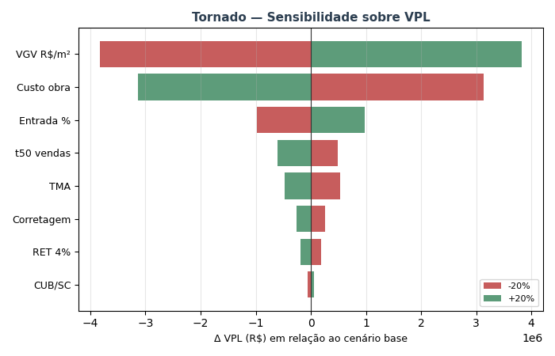
TORNADO — Sensibilidade sobre VPL (±20% por variável)

Variável | VPL (-20%) | VPL base | VPL (+20%) | Δ VPL (high-low)
VGV R$/m² | -R$ 334,954 | R$ 3,495,430 | R$ 7,325,815 | R$ 7,660,769
Custo obra | R$ 6,626,729 | R$ 3,495,430 | R$ 364,132 | -R$ 6,262,597
Entrada % | R$ 2,522,754 | R$ 3,495,430 | R$ 4,468,106 | R$ 1,945,352
t50 vendas | R$ 3,987,285 | R$ 3,495,430 | R$ 2,883,937 | -R$ 1,103,348
TMA | R$ 4,023,206 | R$ 3,495,430 | R$ 3,015,624 | -R$ 1,007,582
Corretagem | R$ 3,756,902 | R$ 3,495,430 | R$ 3,233,958 | -R$ 522,944
RET 4% | R$ 3,682,710 | R$ 3,495,430 | R$ 3,308,150 | -R$ 374,560
CUB/SC | R$ 3,433,886 | R$ 3,495,430 | R$ 3,556,873 | R$ 122,987

MONTE_CARLO
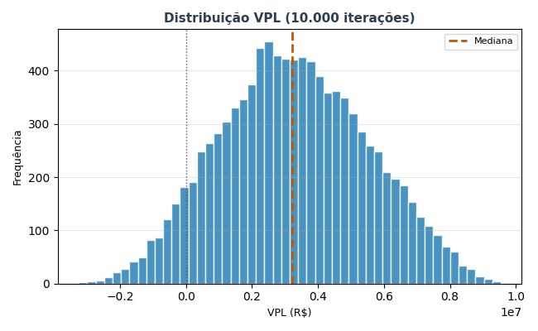
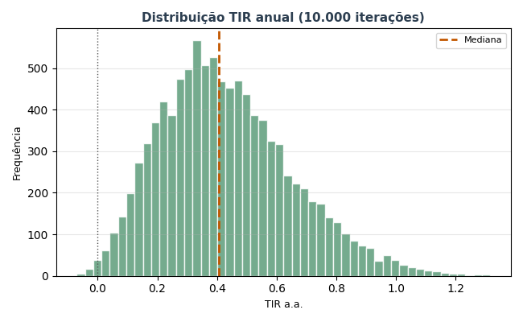
MONTE CARLO — 10.000 iterações
ÂNCORA: a simulação usa o ORÇAMENTO PARAMÉTRICO ENTREGUE como custo base (R$ 17.35 milhões — v00-final). custo_obra_fator = 1,00 representa executar exatamente o orçamento entregue. As variações (±10%) simulam desvios realistas de execução (aditivos, concorrência, replanejamento).

Estatística | VPL (R$) | TIR a.a. | Margem
Mediana | R$ 3,226,825 | 40.6% | 22.0%
Média | R$ 3,279,819
P10 | R$ 368,021 | 16.7%
P50 | R$ 3,226,825 | 40.6%
P90 | R$ 6,319,604 | 73.6%
Desvio padrão | R$ 2,242,091

P(VPL > 0) | 92.8%
P(TIR > TMA) | 92.8%
P(Margem > 15%) | 80.8%

